Sheet1
結果
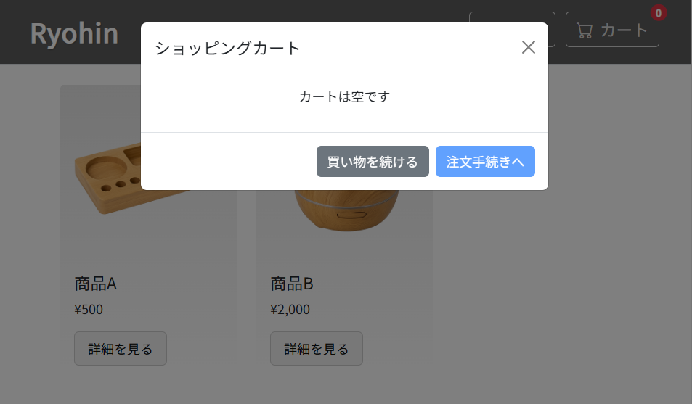

注文手続きボタンが無効になっていることも確認できた。

